Couverture
Logo de l'Organisation partenaire | 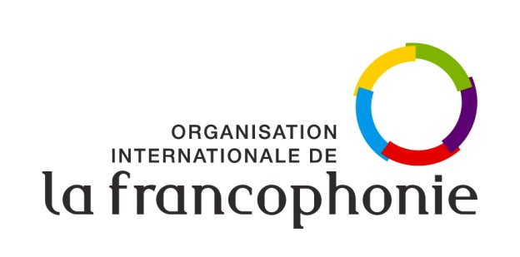

Organisation internationale de la Francophonie
Direction langue française, culture et diversités
Programme « Le français dans les Organisations internationales »

Projet annuel de renforcement du français et du multilinguisme
Organisation :
Plan de financement 2023
Date de la version :
Date de limite de dépôt : 31 octobre 2022

Adresse : 19-21 Avenue Bosquet
75007 Paris, France
Consultation : www.francophonie.org

